表格說明及範例參考
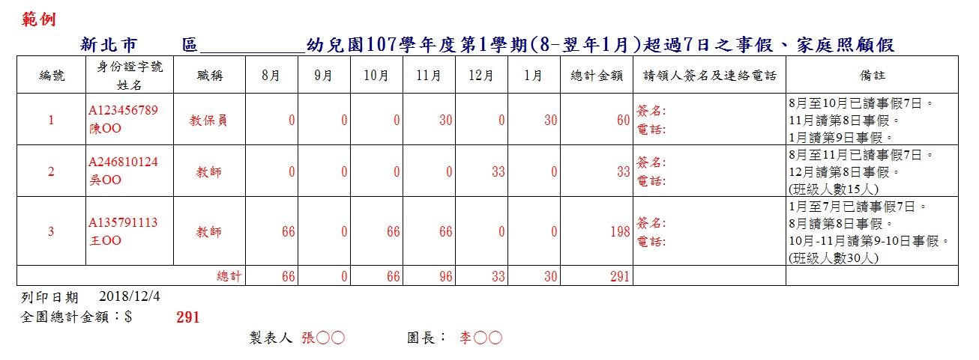

說明：
1.每學年請事假及家庭照顧假7日不扣導師職務加給差額(以下稱導師加給)或 教保費，超過7日開始扣發。 |  |  |  |  | 2.超過7天者，未滿1日不扣，不同日期累計滿1日扣。
→例如：109年若2月事假共請7日，不扣導師加給或教保費。 |  |  |  |  | →例如：109年2月事假共請7日，不扣導師加給或教保費。
一旦2月請第8日事假，則於2月扣1日導師加給或教保費。(8-7=1) |  |  |  |  | 3月請4小時事假，3月不扣導師加給或教保費。
3 ~ 4月無請事假，不扣導師加給或教保費。 |  |  |  |  | 4月請4小時事假，於4月扣1日導師加給或教保費。(8-7=1) (2月請4小時+3月請4小時，共計1日為第8日)
5月請第9-10日事假，於5月扣2日導師加給或教保費。(10-7-1=2) |  |  |  |  | 5 ~ 6月無請事假，不扣導師加給或教保費。
6月無請事假，不扣導師加給或教保費。 |  |  |  |  | 7月請6小時事假，不扣導師加給或教保費。(未滿1日)
7月請第11-13日事假，於7月扣3日導師加給或教保費。(13-7-1-2=3) |  |  |  |  | →算式：
→算式：
班級15人以下 | 110年2月 | 不扣 | 導師加給 | 1000元/月 | 班級15人以下 | 110年2月 | 不扣 | 1000元/月
 |  |  | 教保費 | 900元/月 |  |  |  | 900元/月
導師加給： | 110年2月(第8日事假) | 扣1日 | 導師加給 | 967元 1000-33 | 導師加給： | 110年3月 | 未滿1日不扣 | 1000元
1000/30=33元(日) |  |  | 教保費 | 870元 900-30 | 1000/30=33元(日) |  |  | 900元
 | 110年3月~4月 | 不扣 | 導師加給 | 1000元/月 |  | 110年4月 | 累計4月請4小時 | 867元 1000-33
教保費： |  |  | 教保費 | 900元/月 | 教保費： |  | 事假滿1日扣1日 | 870元 900-30
30元(日) | 110年5月 | 扣2日 | 導師加給 | 934元 1000-(33*2) | 30元(日) | 110年5月~6月 | 不扣 | 1000元/月
 |  |  | 教保費 | 840元 900-(30*2) |  |  |  | 900元/月
 | 110年6月 | 不扣 | 導師加給 | 1000元/月 |  | 110年7月 | 未滿1日不扣 | 1000元/月
 |  |  | 教保費 | 900元/月 |  |  |  | 900元/月
 | 110年7月 | 扣3日 | 導師加給 | 901元 1000-(33*3)
 |  |  | 教保費 | 810元 900-(30*3) | 班級16-30人同理可証

班級16-30人 | 110年2月~7月 | 不扣 | 導師加給 | 2000元/月
 |  |  | 教保費 | 900元/月
導師加給： | 110年2月 | 扣1日 | 導師加給 | 1934元 2000-66
2000/30=66元(日) |  |  | 教保費 | 870元 900-30
 | 110年3月~4月 | 不扣 | 導師加給 | 2000元/月
教保費： |  |  | 教保費 | 900元/月
30元(日) | 110年5月 | 扣2日 | 導師加給 | 1868元 2000-(66*2)
 |  |  | 教保費 | 840元 900-(30*2)
 | 110年6月 | 不扣 | 導師加給 | 2000元/月
 |  |  | 教保費 | 900元/月
 | 110年7月 | 扣3日 | 導師加給 | 1802元 2000-(66*3)
 |  |  | 教保費 | 810元 900-(30*3)

